Заказ
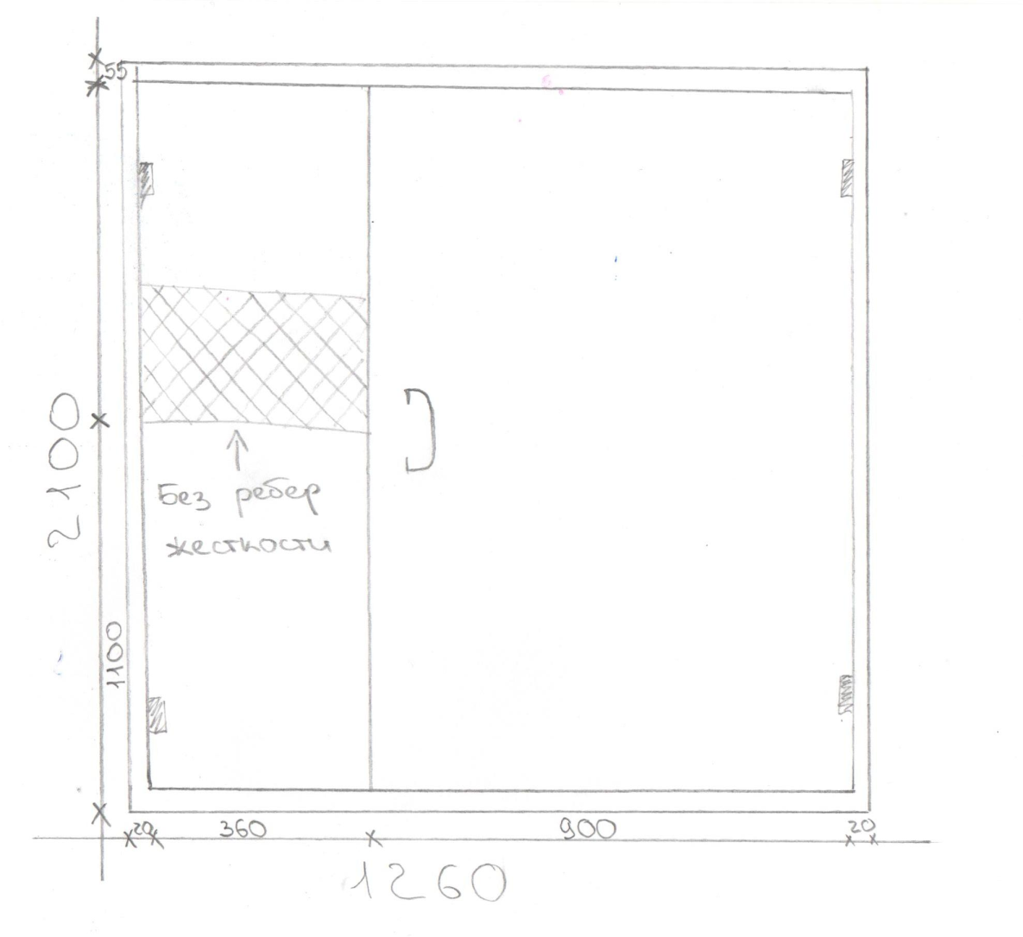
 |  | ООО "Деловые линии"
 |  | Заказ на изготовление металических изделий
 | Заказчик | НАИМЕНОВАНИЕ, адрес (ООО ГК ПРЕМЬЕР)
 | Телфон | телефон
 | Дата и счет | № счета от 11.03.2016

1 | 2 | 3 | 4 | 5 | 6 | 7 | 8 | 9 | 10 | 11 | 12 | 13 | 14 | 15 | 16 | 17 | 18 | 19
№ | Наименование | Кол-во, ед. | Высота двери по коробке, мм | Ширина двери по коробке, мм | Открывание | Размер рабочей створки, мм | Окрас | Наличник | Доводчик | Навес Левый, кол-во шт. | Навес Правый, кол-во шт. | Стекло на левой створке, кол-во | Стекло на правой створке, кол-во | Решётка на левой створке, кол-во | Решётка на правой створке, кол-во | Наличие фрамуги | Высота фрамуги, мм | Примечание (размер стёкол и решёток, если есть) (доп. информация по заказу)
1 | Дверь ДП-01-ДЛ(EI60) | 2 | 1,380 | 860 | правая |  | RAL 7035 | нет | нет | 2 |  |  |  |  |  |  |  | . Коробка увеличенная 40 мм. Подписать - вход на чердак слева и справа
2 | Дверь ДП-01-ДЛ(EI60) | 1 | 1,530 | 870 | правая |  | RAL 7035 | нет | нет | 2 |  |  |  |  |  |  |  | Коробка увеличенная 40 мм. Подписать - выход на кровлю.
3 | Дверь ДМ Техническая | 1 | 2,100 | 1,260 | правая | 900 | RAL 7035 | да | нет, подготовка | 2 | 2 |  |  |  |  |  |  | Наличник верх (стандарт 55-60 мм), наличник (право+лево) 20 мм. Подготовка под ручку скобу 300 мм. Без замка. В ответной створке, где указано без ребер жесткости с ватой. Будут вести домофон.(см. эскиз). Усилить под доводчик. Подписать- подъезд.

